0. Titelblatt
MARINE STEWARDSHIP COUNCIL

Lieferkettenstandard Audit-Checkliste und Berichtsvorlage für Unternehmen mit nur einem Standort und für Unternehmen mit mehreren Standorten v4.2 (Veröffentlicht am 01. Juni 2023)

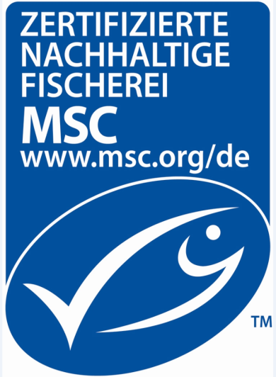

Programmdokumente:
Basisversion des Lieferkettenstandards v5.1 (15. Mai 2023)
MSC-Zertifizierungsanforderungen für Lieferketten v3.1 (23. August 2019) (MSC Chain of Custody Certification Requirements)
Allgemeine MSC-Zertifizierungsanforderungen v2.5 (26. Oktober 2022) (MSC General Certification Requirements)
MSC Labour Eligibility Requirements v1.0 (26. Oktober 2022)
ASC Chain of Custody Module v1.1 (15. Mai 2023)
Herausgegebene Versionen
Version Nr. | Datum der Veröffent-lichung | Beschreibung der Änderung
2.0 | 31.01.2014 | N/A
2.1 | 31.03.2014 | Keine wesentlichen Änderungen.
3.0 | 20.02.2015 | Einarbeitung von Änderungen basierend auf der Überarbeitung des MSC-Lieferkettenstandards
3.01 | 01.09.2015 | Keine wesentlichen Änderungen.
4.0 | 28.03.2019 | Einarbeitung von Änderungen basierend auf der Überarbeitung des MSC-Lieferkettenstandards.
4.1 | 23.08.2019 | Änderungen im Rahmen der Aktualisierung zu CoCCR v3.1.
4.2 | 01.06.2023 | Aktualisierungen für ASC CoC Modul v1.1 Auditfragen, Arbeitsrechtliche Zulassungsvoraussetzungen für das MSC-Programm v1.0 und in Übereinstimmung mit den Algen CoC-Anforderungen.

 |  |  | NAME UND LOGO DES CAB

Die "MSC-Checkliste und Berichtsvorlage für Unternehmen mit nur einem Standort und für Unternehmen mit mehreren Standorten" und deren Inhalte unterliegen dem Urheberrecht des Marine Stewardship Council - © Marine Stewardship Council, 2023. Alle Rechte vorbehalten. Die offizielle Sprache dieses Dokuments ist Englisch. Die aktuell gültige Fassung ist auf der Internetseite des MSC www.msc.org. zu finden. Bei Unterschieden zwischen Kopien, Versionen oder Übersetzungen ist die englische Fassung maßgebend.

